Generell info
Sist oppdatert: | 2026-08-17

ASC står for Aquaculture Stewardship Council og er en uavhengig ideell organisasjon. ASC er en standard for ansvarlig sjømatoppdrett. Det er ASC standarder etter ulike arter. For laks og regnbueørret brukes i dag ASC standard Salmon Standard Versjon 1.4.1.
Dere kan og lese mer om ASC på www.asc-aqua.org
På Lerøy sin nettside står det og mer informasjon om hver enkelt ACS lokalitet: https://www.leroyseafood.com/no/barekraft/asc-sertifisering/
DNV foretar årlige revisjoner av ASC lokalitetene. Det er ulike nivå på revisjonene; IA: initial audit, P1: 1. periodiske revisjon, P2: 2. periodiske revisjon, RC: Resertifisering.
Under er en oversikt over LS sine ASC lokaliteter / lokaliteter som er meldt opp til ASC sertifisering.
ASC revisjon foregår normalt over to uker der det i uke 1 er dokumentgjennomgang og uke 2 er fysisk besøk på lokaliteten.
Ta kontakt med revisor fra DNV dersom dere har noen spørsmål eller kommentarer rundt dette

Lokalitet | Kommune | Revisjonstype | 2026 | Kontaktinformasjon revisor
13644 Tepstad | Osterøy kommune | P2 | Uke 3 og 4 | Ken.Stale.H.Lindberg@dnv.com
13563 Angelskår | Osterøy kommune | P2 | Uke 3 og 4 | Ken.Stale.H.Lindberg@dnv.com
11543 Buholmen | Austevoll kommune | P1 | Uke 3 og 4 | Ken.Stale.H.Lindberg@dnv.com
11649 Stolane | Alver | RC | Uke 20 og 22 | Ken.Stale.H.Lindberg@dnv.com
11690 Grasholmen | Alver | RC | Uke 20 og 22 | Ken.Stale.H.Lindberg@dnv.com
13563 Angelskår | Osterøy kommune | RC | Uke 34 og 35 | Ken.Stale.H.Lindberg@dnv.com
13644 Tepstad | Osterøy kommune | RC | Uke 34 og 35 | Ken.Stale.H.Lindberg@dnv.com
11651 Ramsøy | Askøy | P1 | Uke 45 og 46 | Ken.Stale.H.Lindberg@dnv.com
32137 Skorpo Vest | Bjørnafjorden | P2 | Uke 45 og 46 | Ken.Stale.H.Lindberg@dnv.com

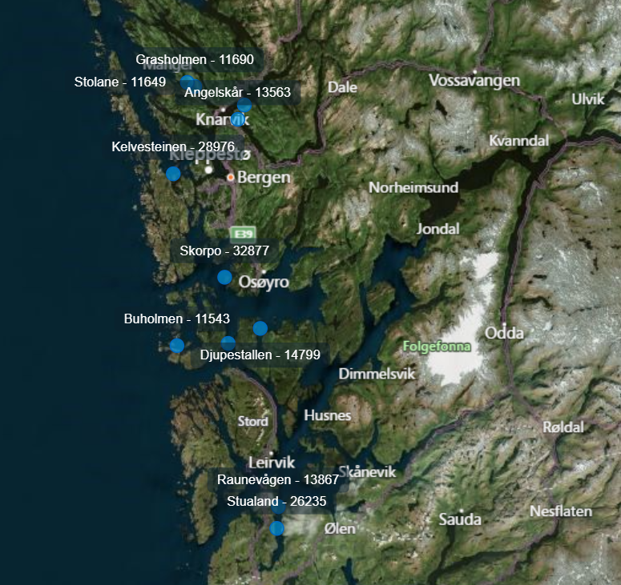

Ramsøy -11651

Diverse
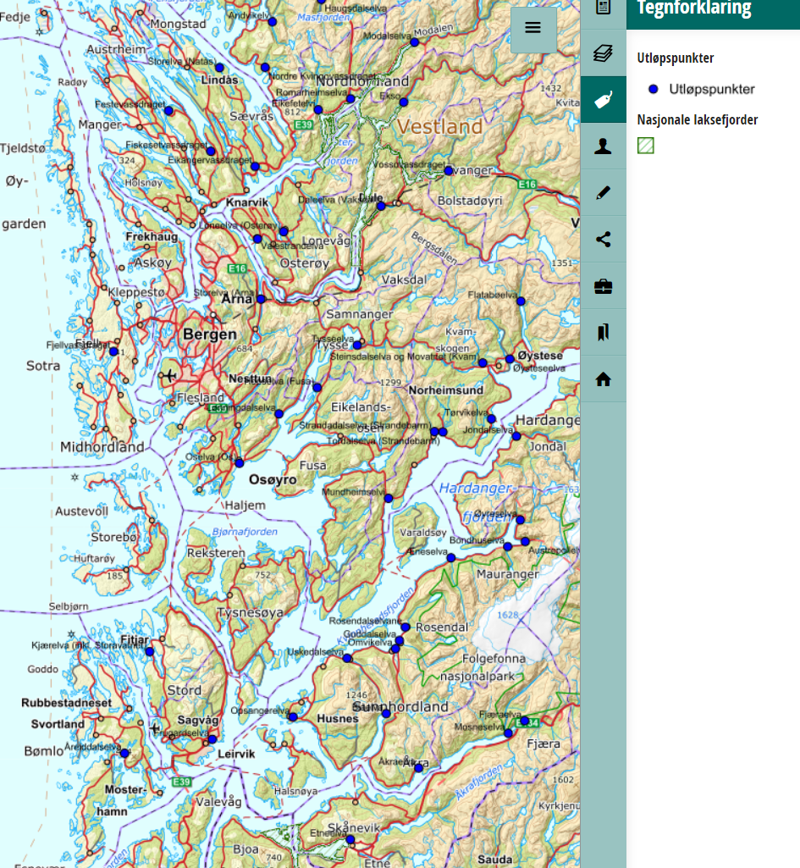
 | Lerøy Sjøtroll
I området rundt våre lokaliteter i Vestland finnes følgende lakseførende vassdrag:

Det er flere lakseførende vassdrag i nærheten av anleggene. Det er pt. Ikke noe prosjekt med telling av lus på vill laksefisk i de nærmeste vassdragene.

Info om elver finnes på:
www.inatur.no
www.lakseelver.no
Lakseregisteret kart (statsforvalteren.no)

I områdene rundt våre lokaliteter i Vestland er det flere lakseførende vassdrag
Havforskningsinstituttet (IMR) har ikke gjennomført tellinger på lakselus i disse områdene.
Info fra IMR finnes på:
http://www.imr.no/temasider/akvakultur/nb-no
https://www.hi.no/hi/nettrapporter/rapport-fra-havforskningen-2024-29
En vurdering av lakselusinfestasjonen i produksjonsområdene 2023 | Havforskningsinstituttet (hi.no)
https://www.hi.no/templates/reporteditor/report-pdf?id=76197&37657705
https://www.hi.no/templates/reporteditor/report-pdf?id=38276&28486603
https://www.salmontracking.no/

Sensitiv periode for utvandring av laksesmolt er satt til:
Den sensitive perioden er satt fra mandag i uke 16 til og med søndag i uke 21 i PO3 er perioden utvidet til uke 14-26

Oppdrettere er pålagt å telle og rapportere til Mattilsynet antall lakselus pr fisk, eventuell behandling og sjøtemperatur hver uke når sjøtemperaturen er over 4 grader og hver 14. dag når sjøtemperaturen er under 4 grader.

Oppdatert oversikt over lakselusnivå i alle oppdrettsanlegg i Norge legges ut på følgene nettside hver uke:
https://www.barentswatch.no/fiskehelse

Kildekilde for lakesregister
Lakseregisteret kart (statsforvalteren.no)

Oversikt over Lakseregistre
På kartløsningen "Lakseregisteret" kan en selv velge ønkset filtrering for kartdatagrunnlaget. Her er det valgt "utløpspunkter" for vassdrag og Nasjonale laksefjorder" sist oppdatert: 31.10.24

Kart over lokaliteter som er ASC sertifisert / er meldt opp til ASC sertifisering

11690 Grasholmen
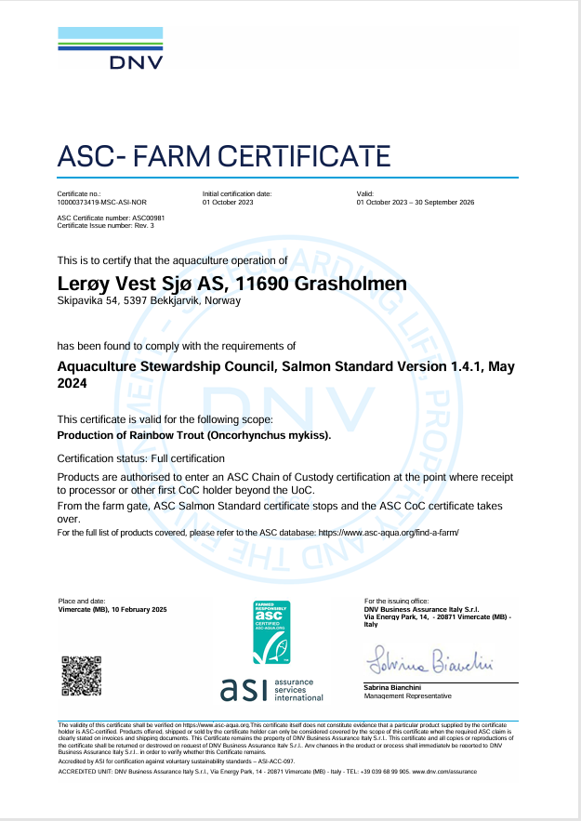
ASC rapport
Bedrift |  |  |  | Lerøy Vest Sjø AS
Lokalitet |  |  |  | Grasholmen
Lokalitetsnummer |  |  |  | 11690
ASC status |  |  |  | Sertifisert
Sertifiseringsdato (førstegangs) |  |  |  | 2020-10-01
Resertifiseringsdato |  |  |  | Uke 20-22 2026
Sertifikat gyldig til |  |  |  | 2026-09-30
Produksjonsstart |  |  |  | H25
Produksjonsslutt |  |  |  | ikke ferdig produsert
Siste oppdatering |  |  |  | 2026-08-03
EUL 19G |  |  |  | 0%
EUL 21 G |  |  |  | minus 0,94 %
EUL 23 G |  |  |  | 1.0 %
Påvisning av OIE-meldepliktig sykdom |  |  |  | 21GG/23HG=None
Antall rømt fisk |  |  |  | 0

 |  |  | *Predatorer (fugler) må av og til avlives på grunn av at de har satt seg fast i fuglenett eller blitt skadet på annen måte i og rundt anleggene.
Fugler døde på anlegg
Dato | Antall | Type predator | Engelsk navn | Latinsk navn
2024-06-03 | 4 | Ærfugl | Common eider | Somateria mollissima

Pattedyr - døde på anlegg
0

Lakselus - telles og rapporteres i henhold til myndighetskrav
Resultater av lusetelling, gjennomsnitt per fisk
Grasholmen (11690) | Norwegian fish health - BarentsWatch

11649 Stolane
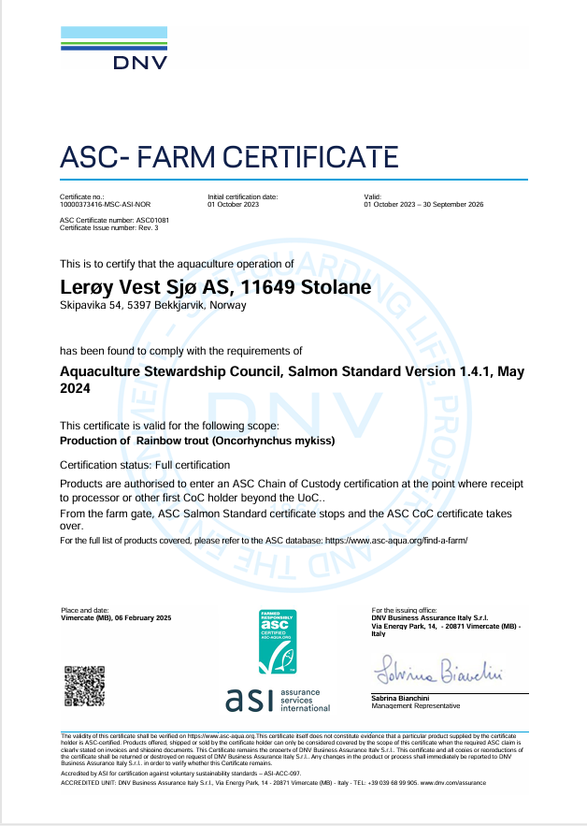
ASC rapport
Bedrift |  |  |  | Lerøy Vest Sjø AS
Lokalitet |  |  |  | Stolane
Lokalitetsnummer |  |  |  | 11649
ASC status |  |  |  | Sertifisert
Sertifiseringsdato (førstegangs) |  |  |  | 2020-10-01
Resertifiseringsdato |  |  |  | Uke 20-22 2026
Sertifikat gyldig til |  |  |  | 2026-09-30
Produksjonsstart |  |  |  | H25
Produksjonsslutt |  |  |  | ikke ferdig prod.
Siste oppdatering |  |  |  | 2026-08-03
EUL 19G |  |  |  | 0,4%
EUL 21 G |  |  |  | 2.25%
EUL 23 G |  |  |  | 2,8%
Mistanke om uidentifisert agens |  |  |  | Nei
Påvisning av OIE-meldepliktig sykdom |  |  |  | Nei
Antall rømt fisk |  |  |  | 127 (H23G)

 |  |  | *Predatorer (fugler) må av og til avlives på grunn av at de har satt seg fast i fuglenett eller blitt skadet på annen måte i og rundt anleggene.
Fugler døde på anlegg
Dato | Antall | Type predator | Engelsk navn | Latinsk navn
2026-01-25 | 1 | Toppskarv | European shag | Phalacrocorax aristotelis
2026-03-06 | 1 | Toppskarv | European shag | Phalacrocorax aristotelis

Pattedyr - døde på anlegg
0

Lakselus - telles og rapporteres i henhold til myndighetskrav
Resultater av lusetelling, gjennomsnitt per fisk: https://www.barentswatch.no/fiskehelse/locality/11649/2020/33
Stolane (11649) | Norwegian fish health - BarentsWatch

28976 Kelvesteinen
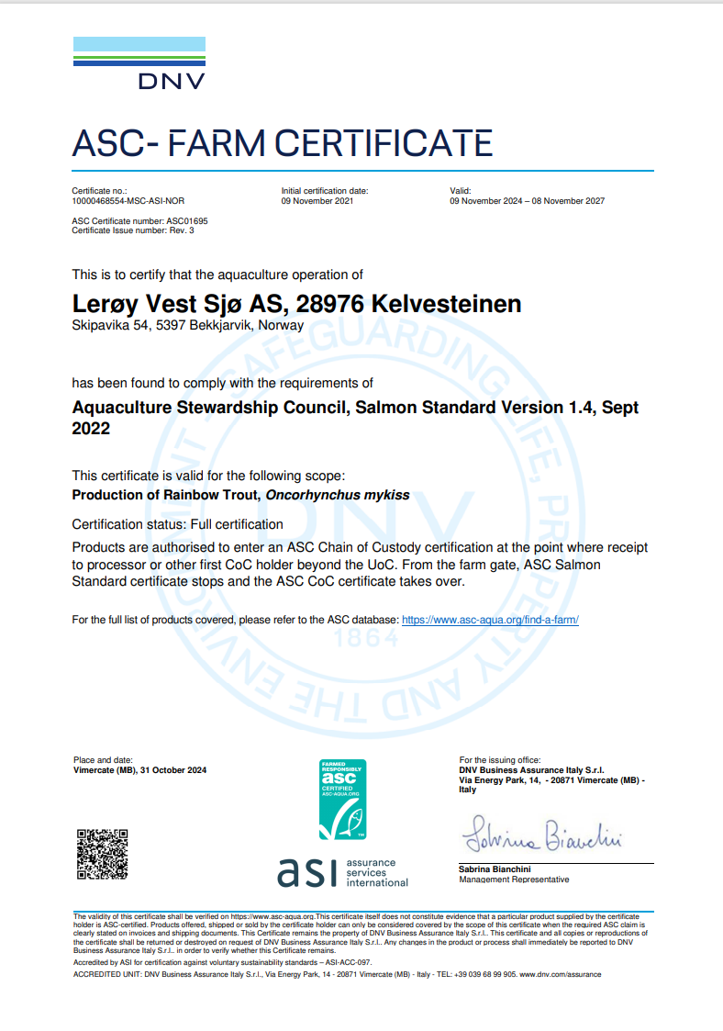
ASC rapport
Bedrift |  |  |  | Lerøy Vest Sjø AS
Lokalitet |  |  |  | Kelvesteinen
Lokalitetsnummer |  |  |  | 28976
ASC status |  |  |  | Sertifisert
Sertifiseringsdato (førstegangs) |  |  |  | 2021-11-09
Resertifiseringsdato
Sertifikat gyldig til |  |  |  | 2027-11-08
Produksjonsstart |  |  |  | 2025-02-26
Produksjonsslutt |  |  |  | 2026-07-23
Siste oppdatering |  |  |  | 2026-08-03
EUL 21G |  |  |  | 1,27 %
EUL 23G |  |  |  | 2,99 %
EUL 25G |  |  |  | 0,7%
Mistanke om uidentifisert agens |  |  |  | Nei
Påvisning av OIE-meldepliktig sykdom |  |  |  | Nei
Antall rømt fisk |  |  |  | 0

 |  |  | *Predatorer (fugler) må av og til avlives på grunn av at de har satt seg fast i fuglenett eller blitt skadet på annen måte i og rundt anleggene.
Fugler døde på anlegg
Dato | Antall | Type predator | Engelsk navn | Latinsk navn
2025-07-02 | 1 | Gråmåke | Herring Gull | Larus Argentatus

Pattedyr - døde på anlegg
0

Lakselus - telles og rapporteres i henhold til myndighetskrav
Resultater av lusetelling, gjennomsnitt per fisk:
Kelvesteinen (28976) | Norwegian fish health - BarentsWatch

11651 Ramsøy
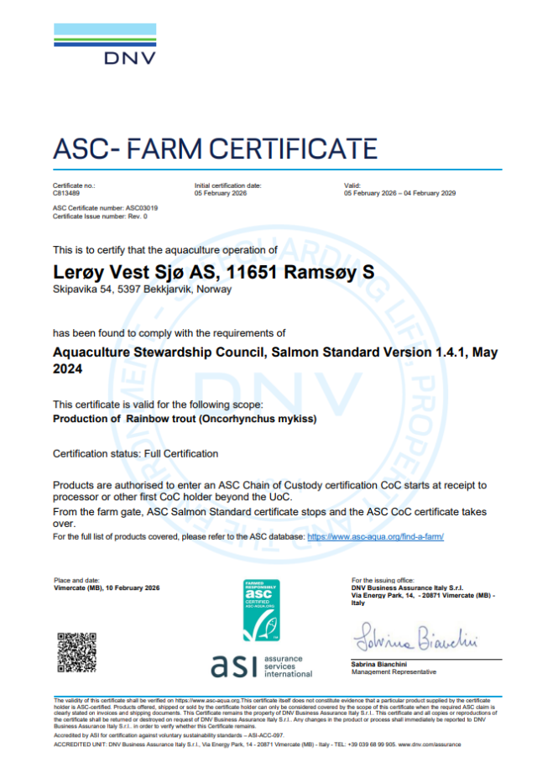
ASC rapport
Bedrift |  |  |  | Lerøy Vest Sjø AS
Lokalitet |  |  |  | Ramsøy
Lokalitetsnummer |  |  |  | 11651
ASC status |  |  |  | Sertifisert
Sertifiseringsdato (førstegangs) |  |  |  | 2026-02-05
Resertifiseringsdato
Sertifikat gyldig til |  |  |  | 2029-02-04
Produksjonsstart |  |  |  | V25
Produksjonsslutt |  |  |  | Ikke ferdig-produsert
Siste oppdatering |  |  |  | 2026-08-03
EUL 23G |  |  |  | minus 3,9%
EUL 25G |  |  |  | Ikke ferdig-produsert
Mistanke om uidentifisert agens |  |  |  | Nei
Påvisning av OIE-meldepliktig sykdom |  |  |  | Nei
Antall rømt fisk |  |  |  | 0

 |  |  | *Predatorer (fugler) må av og til avlives på grunn av at de har satt seg fast i fuglenett eller blitt skadet på annen måte i og rundt anleggene.
Fugler døde på anlegg
Dato | Antall | Type predator | Engelsk navn | Latinsk navn
06.10.2025 | 1 | Storskarv | Great Cormorant | Phalacrocorax carbo
06.10.2025 | 1 | Storskarv | Great Cormorant | Phalacrocorax carbo

Pattedyr - døde på anlegg
0

Lakselus - telles og rapporteres i henhold til myndighetskrav
Resultater av lusetelling, gjennomsnitt per fisk:
Ramsøy (11651) | Norwegian fish health - BarentsWatch

32877 Skorpo (vest)
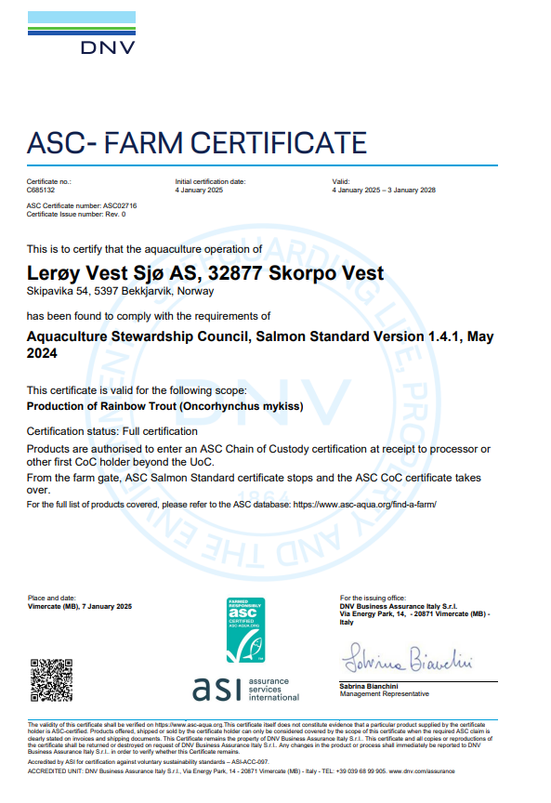
ASC rapport
Bedrift |  |  |  | Lerøy Vest Sjø AS
Lokalitet |  |  |  | Skorpo
Lokalitetsnummer |  |  |  | 32877
ASC status |  |  |  | Sertifisert
Sertifiseringsdato (førstegangs) |  |  |  | 2025-01-04
Resertifiseringsdato
Sertifikat gyldig til |  |  |  | 2028-01-03
Produksjonsstart |  |  |  | 2024-08-01
Produksjonsslutt |  |  |  | 2026-02-12
Siste oppdatering |  |  |  | 2026-08-03
EUL G23V |  |  |  | minus 0,81 %
EUL G24H |  |  |  | minus 0,2%
Mistanke om uidentifisert agens |  |  |  | nei
Påvisning av OIE-meldepliktig sykdom |  |  |  | G23V PD påvist, G24H-nei
Antall rømt fisk |  |  |  | 0

 |  |  | *Predatorer (fugler) må av og til avlives på grunn av at de har satt seg fast i fuglenett eller blitt skadet på annen måte i og rundt anleggene.
Fugler døde på anlegg
Dato | Antall | Type Predator | Engelsk navn | Latinsk navn
 | 0

Pattedyr - døde på anlegg
0

Lakselus - telles og rapporteres i henhold til myndighetskrav
Resultater av lusetelling, gjennomsnitt per fisk:
Skorpo (32877) | Norwegian fish health - BarentsWatch

13867 Raunevågen
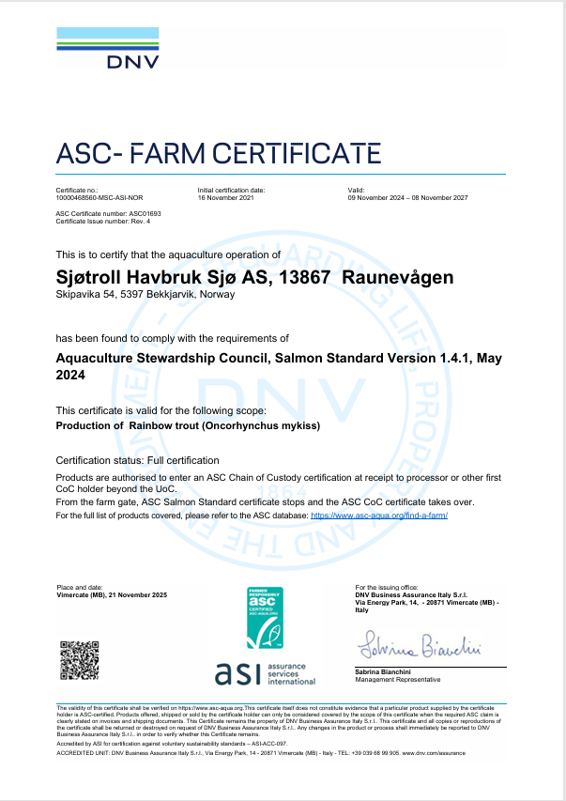
ASC rapport
Bedrift |  |  |  | Sjøtroll Havbruk Sjø AS
Lokalitet |  |  |  | Raunevågen
Lokalitetsnummer |  |  |  | 13867
ASC status |  |  |  | Sertifisert
Sertifiseringsdato (førstegangs) |  |  |  | 2021-11-09
Resertifiseringsdato
Sertifikat gyldig til |  |  |  | 2027-11-08
Produksjonsstart |  |  |  | 2025-03-08
Produksjonsslutt |  |  |  | 2026-07-09
Siste oppdatering |  |  |  | 2026-08-03
EUL 21 G |  |  |  | 0,18 %
EUL 23 G |  |  |  | minus 0,74 %
EUL 25 G |  |  |  | 2,0 %
Mistanke om uidentifisert agens |  |  |  | Nei
Påvisning av OIE-meldepliktig sykdom |  |  |  | Nei
Antall rømt fisk |  |  |  | 0

 |  |  | *Predatorer (fugler) må av og til avlives på grunn av at de har satt seg fast i fuglenett eller blitt skadet på annen måte i og rundt anleggene.
Fugler døde på anlegg
Dato | Antall | Type Predator | Engelsk navn | Latinsk navn
 | 0

Pattedyr - døde på anlegg
0

Lakselus - telles og rapporteres i henhold til myndighetskrav
Resultater av lusetelling, gjennomsnitt per fisk:
Raunevågen (13867) | Norwegian fish health - BarentsWatch

11543 Buholmen
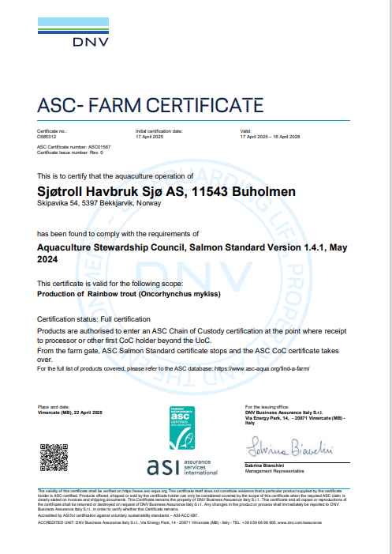
ASC rapport
Bedrift |  |  |  | Sjøtroll Havbruk Sjø AS
Lokalitet |  |  |  | Buholmen
Lokalitetsnummer |  |  |  | 11543
ASC status |  |  |  | Sertifisert
Sertifiseringsdato (førstegangs) |  |  |  | 2025-04-17
Resertifiseringsdato
Sertifikat gyldig til |  |  |  | 2028-04-15
Produksjonsstart |  |  |  | 2024-09-25
Produksjonsslutt |  |  |  | 2026-04-30
Siste oppdatering |  |  |  | 2026-08-03
EUL G22H |  |  |  | 1.67%
EUL G24H |  |  |  | minus 0,62%
Mistanke om uidentifisert agens |  |  |  | Nei
Påvisning av OIE-meldepliktig sykdom |  |  |  | Påvist SAV3 (05.01.25)
Antall rømt fisk |  |  |  | 0

 |  |  | *Predatorer (fugler) må av og til avlives på grunn av at de har satt seg fast i fuglenett eller blitt skadet på annen måte i og rundt anleggene.
Fugler døde på anlegg
Dato | Antall | Type Predator | Engelsk navn | Latinsk navn
02.03.2025 | 1 | Havsule | Northern Gannet | Morus bassanus

Pattedyr - døde på anlegg
0

Lakselus - telles og rapporteres i henhold til myndighetskrav
Resultater av lusetelling, gjennomsnitt per fisk:
Buholmen (11543) | Norwegian fish health - BarentsWatch

26235 Stualand
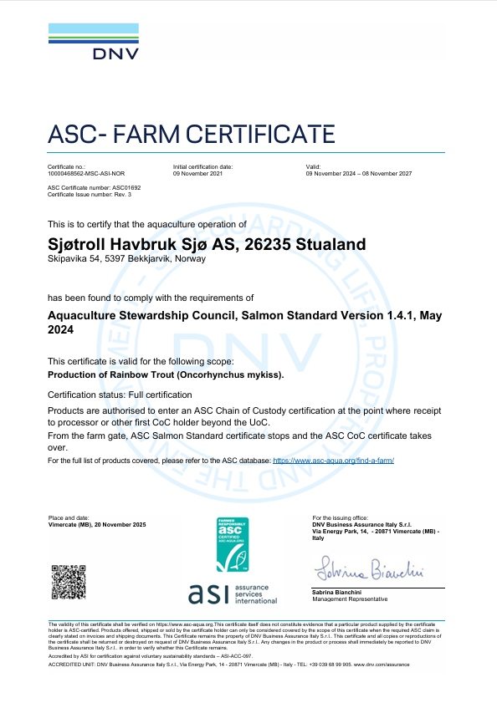
ASC rapport
Bedrift |  |  |  | Sjøtroll Havbruk Sjø AS
Lokalitet |  |  |  | Stualand
Lokalitetsnummer |  |  |  | 26235
ASC status |  |  |  | Sertifisert
Sertifiseringsdato (førstegangs) |  |  |  | 2021-11-09
Resertifiseringsdato
Sertifikat gyldig til |  |  |  | 2027-11-08
Produksjonsstart |  |  |  | 2025-03-02
Produksjonsslutt |  |  |  | 2026-08-03
Siste oppdatering |  |  |  | 2026-08-03
EUL 21G |  |  |  | 0.41%
EUL 23G |  |  |  | 1.18%
EUL 25G |  |  |  | 1.10%
Mistanke om uidentifisert agens |  |  |  | Nei
Påvisning av OIE-meldepliktig sykdom |  |  |  | Nei
Antall rømt fisk |  |  |  | 0

 |  |  | *Predatorer (fugler) må av og til avlives på grunn av at de har satt seg fast i fuglenett eller blitt skadet på annen måte i og rundt anleggene.
Fugler døde på anlegg
Dato | Antall | Type | Engelsk navn | Latinsk navn
 | 0

Pattedyr - døde på anlegg
0

Lakselus - telles og rapporteres i henhold til myndighetskrav
Resultater av lusetelling, gjennomsnitt per fisk:
Stualand (26235) | Norwegian fish health - BarentsWatch

13644 Tepstad
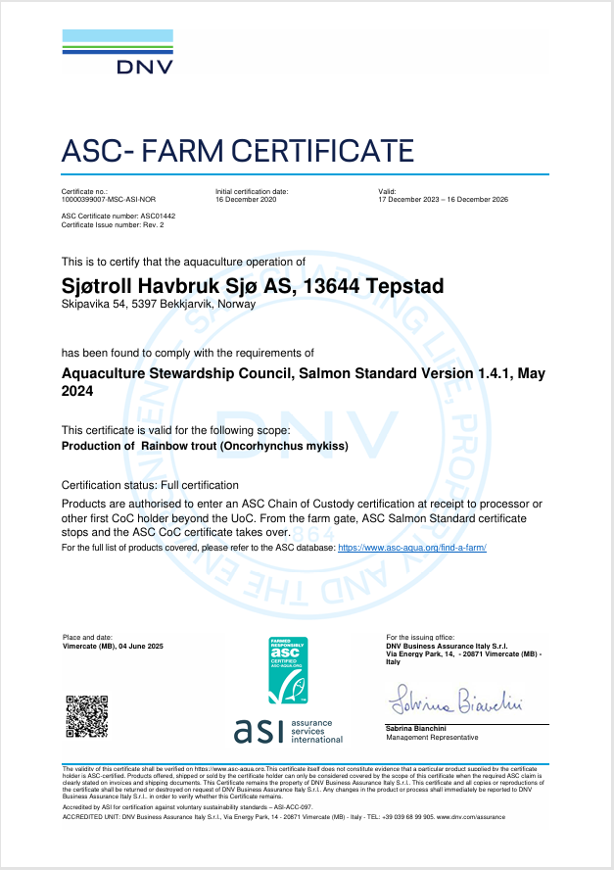
ASC rapport
Bedrift |  |  |  | Sjøtroll Havbruk Sjø AS
Lokalitet |  |  |  | Tepstad
Lokalitetsnummer |  |  |  | 13644
ASC status |  |  |  | Sertifisert
Sertifiseringsdato (førstegangs) |  |  |  | 2020-12-16
Resertifiseringsdato
Sertifikat gyldig til |  |  |  | 2026-12-16
Produksjonsstart |  |  |  | 2026-05-01
Produksjonsslutt |  |  |  | Ikke ferdig-produsert
Siste oppdatering |  |  |  | 2026-08-03
EUL 19G |  |  |  | 2.00%
EUL 22G |  |  |  | 0,7%
EUL 24G |  |  |  | 1.7 %
Mistanke om uidentifisert agens |  |  |  | Nei
Påvisning av OIE-meldepliktig sykdom |  |  |  | Nei
Antall rømt fisk |  |  |  | 0

Fugler døde på anlegg |  |  | *Predatorer (fugler) må av og til avlives på grunn av at de har satt seg fast i fuglenett eller blitt skadet på annen måte i og rundt anleggene.
Dato | Antall | Type predator | Engelsk navn | Latinsk navn
11.12.2024 | 1 | Svartbak | Great black-backed gull | Larus marinus
23.12.2024 | 1 | Kråke | Hooded Crow | Corvus cornix
2026-07-24 | 1 | Svartbak | Great black-backed gull | Larus marinus

Pattedyr - døde på anlegg
0

Lakselus - telles og rapporteres i henhold til myndighetskrav
Resultater av lusetelling, gjennomsnitt per fisk:
Tepstad (13644) | Norwegian fish health - BarentsWatch

13563 Angelskår
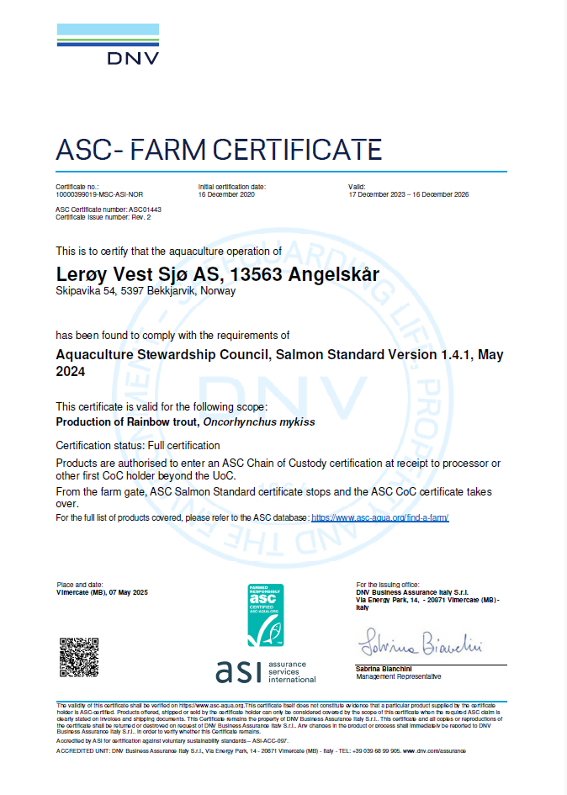
ASC rapport
Bedrift |  |  |  | Lerøy Vest Sjø AS
Lokalitet |  |  |  | Angelskår
Lokalitetsnummer |  |  |  | 13563
ASC status |  |  |  | Sertifisert
Sertifiseringsdato (førstegangs) |  |  |  | 2020-12-16
Resertifiseringsdato
Sertifikat gyldig til |  |  |  | 2026-12-16
Produksjonsstart |  |  |  | 2026-03-07
Produksjonsslutt |  |  |  | Ikke ferdig-produsert
Siste oppdatering |  |  |  | 2026-08-03
EUL 19G |  |  |  | 0.2 %
EUL 22G |  |  |  | 0.6 %
EUL 24 |  |  |  | minus 0,2%
Mistanke om uidentifisert agens |  |  |  | Nei
Påvisning av OIE-meldepliktig sykdom |  |  |  | Nei
Antall rømt fisk |  |  |  | 0

 |  |  | *Predatorer (fugler) må av og til avlives på grunn av at de har satt seg fast i fuglenett eller blitt skadet på annen måte i og rundt anleggene.
Fugler døde på anlegg
Dato | Antall | Type predator | Engelsk navn | Latinsk navn
2024-09-20 | 1 | Storskarv | Great cormorant | Phalacrocorax carbo
2024-11-03 | 1 | Storskarv | Great cormorant | Phalacrocorax carbo
2024-11-13 | 1 | Storskarv | Great cormorant | Phalacrocorax carbo
2024-11-18 | 1 | Storskarv | Great cormorant | Phalacrocorax carbo
2024-11-28 | 2 | Storskarv | Great cormorant | Phalacrocorax carbo
2024-12-21 | 1 | Storskarv | Great cormorant | Phalacrocorax carbo
2025-01-04 | 1 | Storskarv | Great cormorant | Phalacrocorax carbo
2025-01-08 | 1 | Storskarv | Great cormorant | Phalacrocorax carbo
2025-02-26 | 1 | Storskarv | Great cormorant | Phalacrocorax carbo
2025-07-22 | 1 | Ærfugl | Common eider | Somateria mollissima

Pattedyr - døde på anlegg
0

Lakselus - telles og rapporteres i henhold til myndighetskrav
Resultater av lusetelling, gjennomsnitt per fisk:
Angelskår (13663) | Norwegian fish health - BarentsWatch

